様式１ 真夏日率算定表
黄色ハッチ部を入力してください
様式１ |  |  |  |  |  | 令和 年 月 日
（あて先）姫路市長
 |  |  |  |  | 受注者 住所
 |  |  |  |  | 氏名

 |  |  |  |  | 現場代理人

真夏日率算出表

熱中症対策に資する現場管理費補正に関する特記仕様書に基づき、真夏日率を下記の通り算出したので、報告します。

工事名： |  | 工事

項目 | 細目 |  | 数値 | 単位 | 備考
工期 | 現場着手日
 | 現場完成日
 | 工事中止期間等 |  |  | 日
 | 工期 |  | 1 | 日 | ①
工期中の真夏日の日数 |  |  |  | 日 | ②
真夏日率 |  |  | 0 |  | ＝真夏日②÷工期①
補正値 |  |  | 0 | ％ | ＝真夏日率×1.2

様式１ (記載例)
様式１ |  |  |  |  |  | 令和 年 月 日
（あて先）姫路市長
 |  |  |  |  | 受注者 住所
黄色ハッチ部を入力してください
 |  |  |  |  | 氏名

 |  |  |  |  | 現場代理人

真夏日率算出表

熱中症対策に資する現場管理費補正に関する特記仕様書に基づき、真夏日率を下記の通り算出したので、報告します。

工事名： |  | ○○地内○○工事

項目 | 細目 |  | 数値 | 単位 | 備考
工期 | 現場着手日 |  | 2025-04-10
 | 現場完成日 |  | 2025-09-11
 | 工事中止期間等 |  | 3 | 日 | 夏季休暇3日
 | 工期 |  | 152 | 日 | ①
工期中の真夏日の日数 |  |  | 78 | 日 | ②
真夏日率 |  |  | 0.51 |  | ＝真夏日②÷工期①
補正値 |  |  | 0.61 | ％ | ＝真夏日率×1.2

建設物価サイト活用例
「熱中症対策に資する現場管理費の補正額算出サイト」（建設物価調査会）の活用事例
サイトURL | https://nechusho.kensetu-navi.com/

１．補正額算出サイト画面 「通常版」を選択しクリック
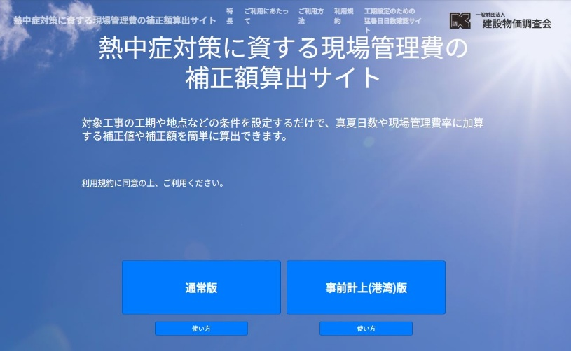

２．条件の設定画面 条件を入力し「算出」をクリック
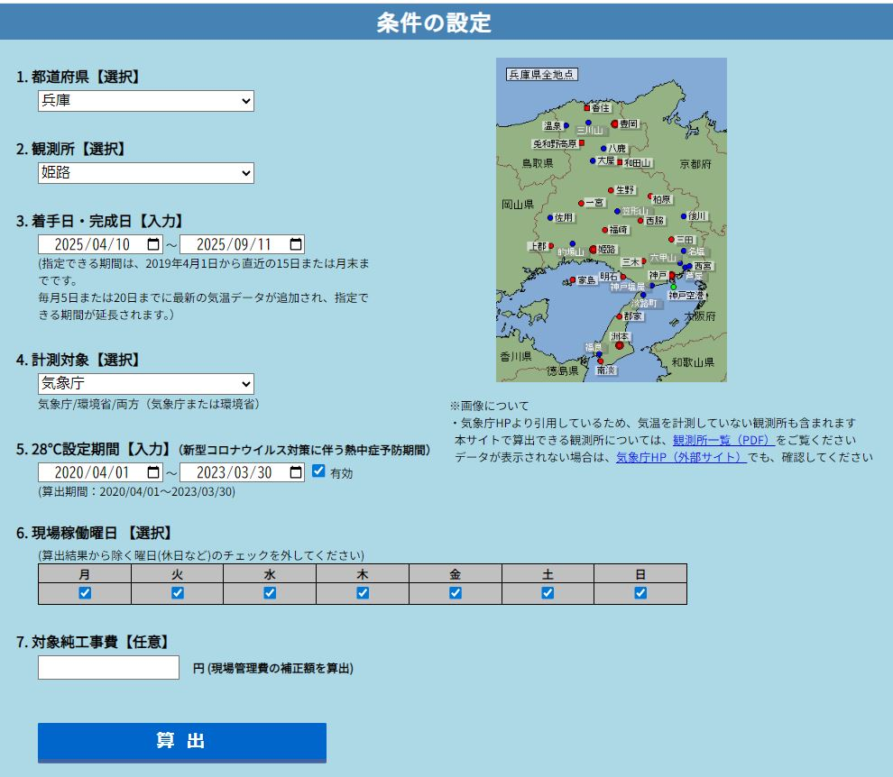

有効
すべて選択

空白

３．算出結果画面 「EXCELファイルダウンロード」をクリック
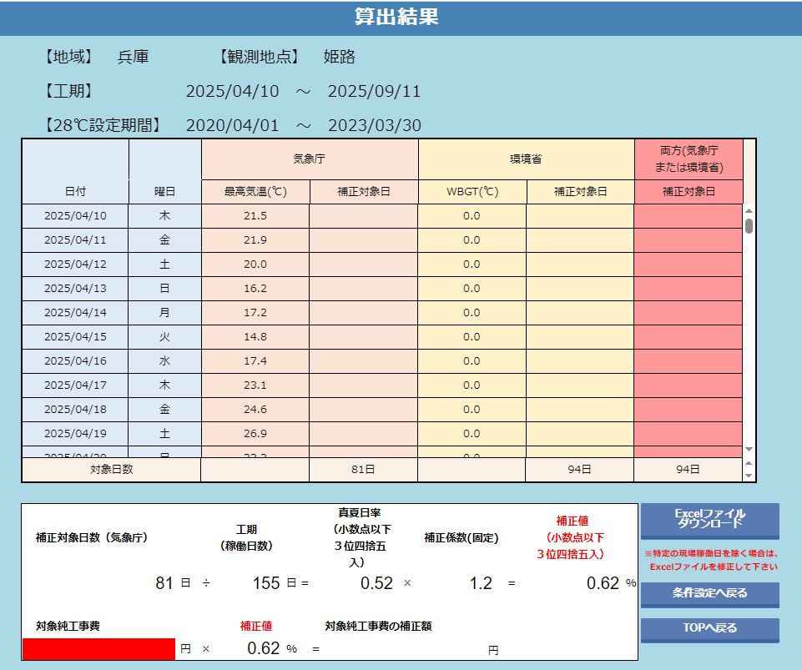

４．ダウンロードデータ「出力結果」の確認と算出対象日の修正
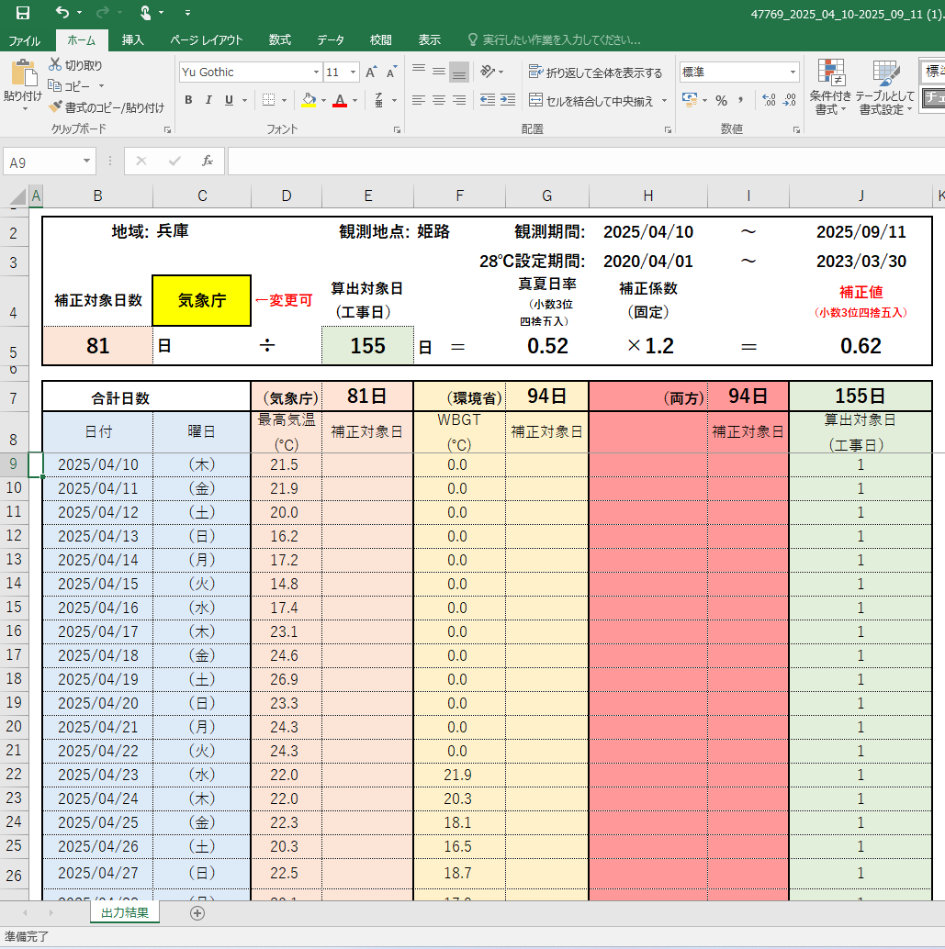
工期全日数がカウントされているので、算出対象日を調整する。（夏季休暇3日、年末年始６日、工事中止機関など）
「出力結果」を根拠資料として提出してもよい。

５．算出結果より真夏日数を確定する。
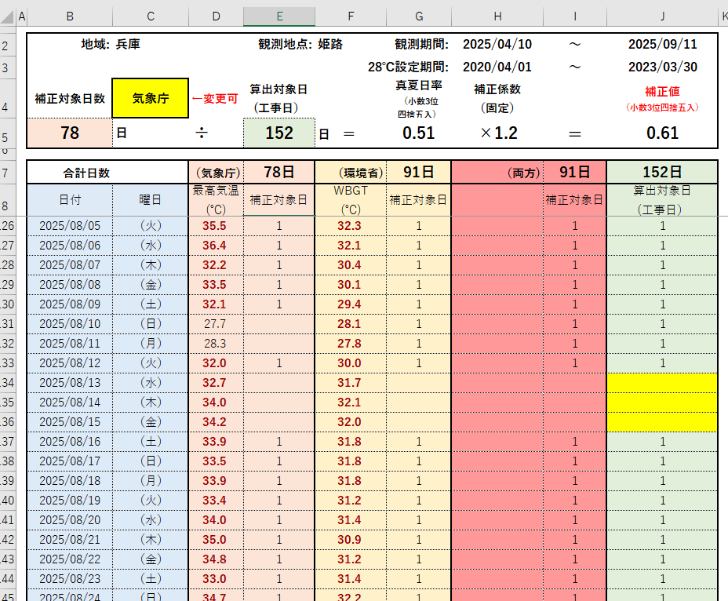
夏季休暇３日について、「１」を削除すると、対象日から外れ、補正対象日も対象から外れる。
気象庁の気温または、環境省のWBGTの算出日数を確認し、真夏日率算定に使用する。

